Replication
Replication trong PostgreSQL
 | Khái niệm
 |  | Replication là một tính năng khá phổ biến tồn tại trong các DBMS hiện nay , nền tảng hoạt động của replication là việc đồng bộ hóa(synchronous) hay sao chép ( replicate ) cơ sở dữ liệu giữa các database server trong một hệ thống lớn
 |  | nhằm sao lưu ,phục hồi hoặc thay thế cho database server chính khi gặp sự cố,nó hoạt động dựa trên việc sao chép lại những report hay log mà server ghi lại khi có thao tác thay đổi trên cơ sở dữ liệu
 |  | Với PostgreSQL version < 9.0 ,để sử dụng được replication ,user phải cài đặt thêm những add-ons được phát triển bởi cộng đồng người sử dụng
 |  | nhưng từ version 9.0 trở đi ,replication là tính năng được built-in sẵn .Nó hoạt động dựa trên tính năng ghi log Write Ahead Log (WAL) có sẵn của PostgreSQL

 | Mô hình hoạt động của Replication

 |  | Khi áp dụng Replication , hệ thống được chia làm 2 thành phần chính
 |  | - Master Server (Primary server) : Là database server thực hiện những thao tác truy xuất trực tiếp trên cơ sở dữ liệu ,những thay đổi này sẽ được ghi log lại sử dụng kỹ thuật WAL
 |  | - Slave Server (Standby Server) : Là database server thực hiện việc nhận các file WAL log hoặc từ WAL log stream được chuyển tới từ từ master server và apply chúng để tạo ra một bản back up của master server
 |  |  |  |  | Một hệ thống có thể chứa nhiều Slave Server,khi master server gặp sự cố và không thể phục vụ ,một slave server ngay lập tức sẽ được thay thế cho nó nhằm duy trì hoạt động của hệ thống ,nó được gọi là warm standby server
 |  |  |  |  | Khi master đang trong tình trạng phục hồi dữ liệu (recovery) hoặc tạm ngừng hoạt động , một slave server sẽ đứng ra phục vụ những request chứa các read-only query (SELECT ,COPY TO...)
 |  |  |  |  | slave server này gọi là hot standby server
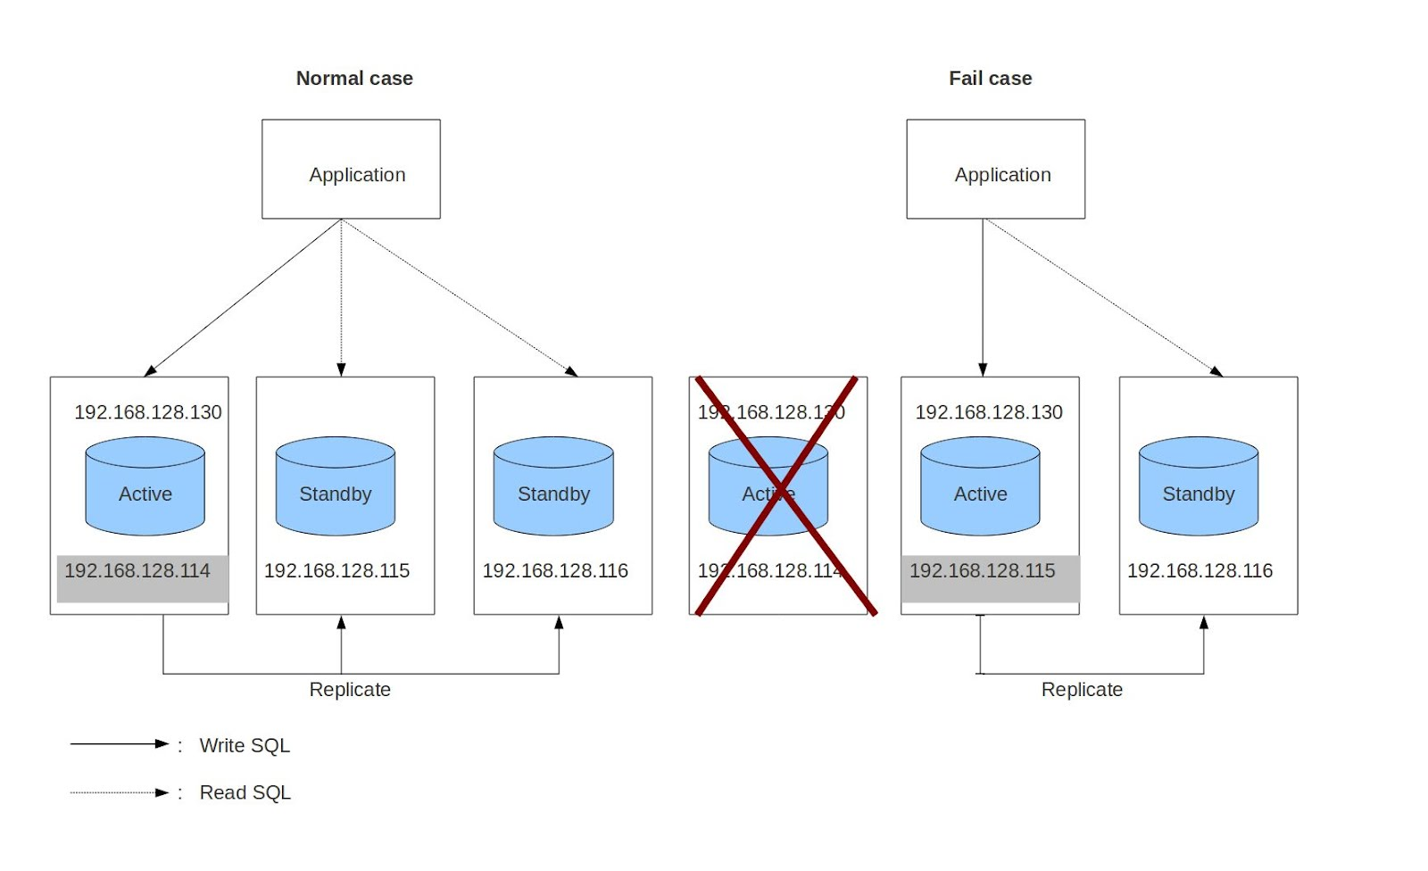

 |  |  |  | **Để thực hiện việc chuyển WAL log từ master server sang standby server ,có 2 phương pháp :
 |  |  |  | - File-based log shipping : Khi Master server hoạt động , nó thực hiện các thay đổi trực tiếp lên cơ sở dữ liệu ,những thay đổi này được ghi lại
 |  |  |  |  |  | vào WAL log được đặt trong thư mục pg_xlogs , sau đó những file log này sẽ được copy tới Slave server

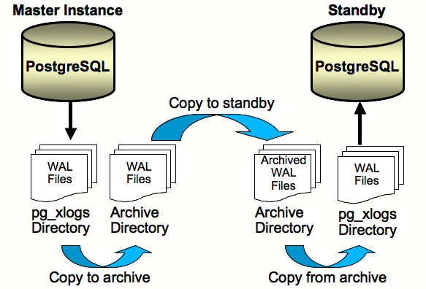

 |  |  |  | - Stream Replication : Khi Slave server connect trực tiếp tới Master server. Luồng ghi WAL log từ Master server sẽ
 |  |  |  |  |  | được ghi thẳng vào file WAL đặt ở Slave server mà không cần phải chờ cho file WAL tại Master server ghi xong
 |  |  |  |  |  | Phương pháp này giúp cho WAL log được cập nhật một cách nhanh nhất so với phương pháp file-base log shipping

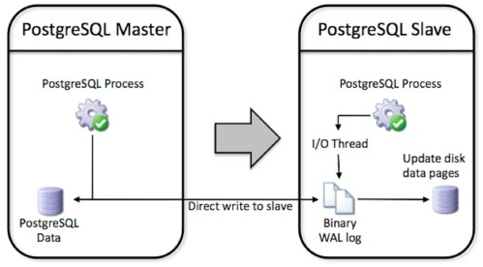

 | Các bước setup hệ thống để sử dụng Replication :

 |  |  | Bước 1 : Xác định rõ server làm Master server và Slave server
 |  |  | Bước 2 : Cấu hình trên postgresql.conf để bật chế độ streaming replication trên Master server
 |  |  | Bước 3 : Cấu hình pg_hba.conf để connect Master server với Slave server
 |  |  | Bước 4 : Cấu recovery.conf và postgresql.conf trên Slave server để bật chế độ replication và hot standby
 |  |  | Bước 5 : Tắt Master server và thực hiện copy datafile từ Master lên Slave
 |  |  | Bước 6 : Start Slave server
 |  |  | Bước 7 : Start Master server

 |  | Cấu hình chi tiết tham khảo tại : http://www.postgresql.org/docs/9.1/static/runtime-config-replication.html

